portada
 | Optimització energètica de sistemes d'ACS Càlcul del consum d'energia d'instal·lacions d'Aigua Calenta Sanitària i les seves variants

Data actualització: |  |  |  |  | 2025-12-04 | v26a

OBJECTIU |  | Aquesta eina permet fer estimacions de consum d'energia per la producció d'ACS tenint en compte les pèrdues tèrmiques habituals dels sistemes, permet estimar els estalvis de certes millores de baixa inversió, i fa una comparació amb el consum energètic i els costos de sistemes alternatius de generació d'ACS.

FUNCIONAMENT GENERAL |  | 1. Cal introduir les dades generals del sistema analitzat a la pestanya "DADES_ACTUAL". També es podran entrar les millores a valorar.
 |  | 2. Es poden introduir les dades de fins a tres sistemes alternatius a la pestanya "DADES_ALTER".
 |  | 3. Es mostren els resultats a la pestanya RESULTATS

Dades sistema ACS actual
INSTRUCCIONS GENERALS D'ÚS |  |  | Full on s'introdueixen les dades del sistema de generació ACTUAL d'ACS
 |  |  |  | valors a introduir obligatoris
 |  |  |  | valors adicionals que es poden introduir optativament

Dades sistemes d'ACS ALTERNATIUS
 |  |  | Full on s'introdueixen les dades de fins a tres sistemes alternatius d'ACS
 |  |  |  | valors a introduir obligatoris
 |  |  |  | valors adicionals que es poden introduir optativament

Resultats comparativa
 |  |  | Full on es mostra una visualització gràfica i imprimible dels resultats:
 |  |  |  | - Visualització de consums i pèrdues en sistema actual
 |  |  |  | - Visualització d'estalvis amb millores estàndar
 |  |  |  | - Visualització de comparativa energètica entre cas actual i alternatives de consum energètic
 |  |  |  | - Comparativa entre cas actual i alternatives de cost nivellat per m3 (incloent inversió, manteniment i energia)

DADES_ACTUAL
EQUIPAMENT |  |  |  |  |  |  |  | ANY
Municipi
 |  | SISTEMA ACTUAL ACS
sistemes auxiliars elèctrics dedicats a ACS
 | DADES DEL GENERADOR D'ACS
 | Nom cas actual |  |  |  |  | Comentaris
 | Tipus generador
 | Potència generador |  |  | kW
 | Rendiment generador
 | Pot. elèctrica sist. Aux. |  |  | kW
 | Combustible
 | Cost combustible |  |  | €/kWh
 | Cost electricitat |  |  | €/kWh

 | DEMANDA ANUAL ACS
 | Usuaris |  | persones
 | Ús
 | Consum |  | l/d persona
 | Factor ús
 | consum previst | 0 | l/dia
 | Temperatura consum |  | ºC
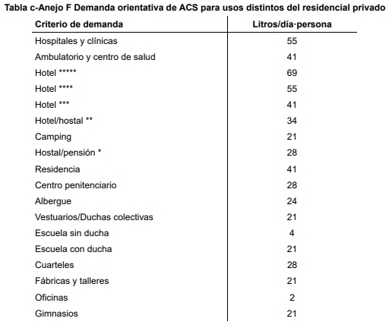
 | Temperatura xarxa |  | ºC
 | Dies d'ús |  | dies

 | ACUMULADORS D'ACS
 |  | capacitat | Classe | quantitat
 |  | litres | energètica | uts
 | Dipòsit A
 | Dipòsit B
 | Dipòsit C
 | TOTAL | 0 |  | 0
 | Temperatura consigna dipòsit |  |  | ºC
 | Temp. ambient dipòsit |  |  | ºC
 | Dies de funcionament |  |  | dies

 | SISTEMA DE RECIRCULACIÓ D'ACS
 | Si el sistema no disposa de recirculació, posar tots els valors a 0 o suprimir el contingut.
 | Temp impulsió recirculació |  |  | ºC
 | T ambient interior mitjana anual |  |  | ºC
 | T ambient exterior mitjana anual |  |  | ºC
 | Dies funcionament |  |  | dies/any
 | Hores diàries funcionament |  |  | h/dia

 | Longitud de canonades i espessor d'aïllaments a l'EXTERIOR i l'INTERIOR de l'edifici
 |  |  | SENSE AÏLLAR |  | AILLAT

 | diàmetre canonada |  | longitud EXTERIOR | longitud INTERIOR | longitud EXTERIOR | espessor aïllament EXTERIOR | longitud INTERIOR | espessor aïllament INTERIOR | longitud total
 | mm | DN | m | m | m | mm | m | mm | m
 | 15 | 1/2 |  |  |  |  |  |  | 0
 | 22 | 3/4 |  |  |  |  |  |  | 0
 | 28 | 1 |  |  |  |  |  |  | 0
 | 35 | 1.25 |  |  |  |  |  |  | 0
 | 42 | 1.5 |  |  |  |  |  |  | 0
 | 48 | 2 |  |  |  |  |  |  | 0
 | 54 | 2 |  |  |  |  |  |  | 0
 | 64 | 2.5 |  |  |  |  |  |  | 0
 | 80 | 3 |  |  |  |  |  |  | 0
 | 100 | 4 |  |  |  |  |  |  | 0
 | TOTAL XARXA |  | 0 | 0 | 0 |  | 0 |  | 0

 | Bombeig de recirculació
 | Potència bomba recirculació |  |  | W electrics
 | Cabal recirculació |  |  | litres/h
 | T retorn teorica |  | falta cabal | ºC

 | COSTOS
 | Si es volen fer càlculs de retorn econòmic o comparatives de costos d'explotació cal indicar el cost (PEC+IVA) de la renovació del sistema:
 | Cost d'inversió renovació (PEC+IVA) |  |  | €
 | Cost manteniment |  |  | €/any
 | Vida útil |  |  | anys
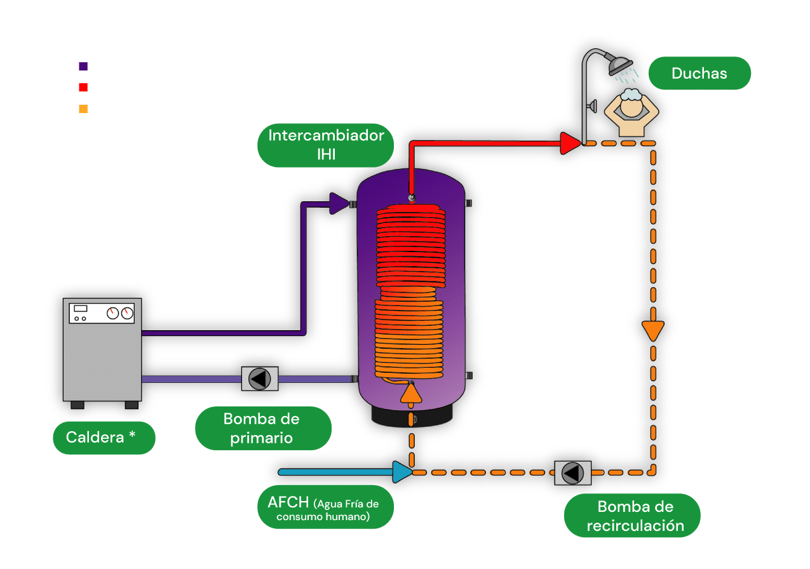
4
3
2
1
5
6
 |  | ACTUACIONS DE MILLORA ENERGÈTICA
 | 1. Aturada del sistema d'ACS en períodes vacacional
 | Indicar el període de vacances més llarg que es fa a l'equipament.
 | Si s'atura el sistema d'ACS fent coincidir l'arrencada amb la neteja de prevenció de legionel·losis, s'estalvien pèrdues tèrmiques durant tot el període:
 | Dies d'aturada |  |  | dies
 | Cost mesura: |  |  | €
 | 2. Reducció del consum d'ACS
 | Es planteja fer una campanya de conscienciació als usuris per aconseguir dutxes més curtes o optimitzar l'ús de l'ACS. Cal fer una estimació de la reducció assolida:
 | Reducció estimada
 | Cost mesura: |  |  | €
 | 3. Reducció de la temperatura del dipòsit d'ACS
 | L'objectiu és reduir temperatura de treball del dipòsit ACS per reduir les pèrdues tèrmiques.
 | Cal aproximar els valors reals als mínims normatius sempre que sigui possible:
 | T dipòsit ACS ≥ 60ºC
 | Si no es vol aplicar la mesura es pot indicar 0ºC o bé la mateixa Temp de consigna actual.
 | Nova consigna dipòsit |  |  | ºC
 | Cost mesura: |  |  | €
 | 4. Reducció de la temperatura de la recirculació
 | L'objectiu és reduir temperatura de treball a canonades ACS per reduir les pèrdues tèrmiques.
 | Cal aproximar els valors de consigna als mínims normatius sempre que sigui possible:
 | T retorn recirculació ACS ≥ 50ºC
 |  |  | Temp impulsió ºC | potència pèrdues kW | T retorn ºC
 | Configuració actual |  | 0.0 | 0.0 | falta cabal
 | Configuració proposada |  |  | 0.0 | falta cabal
 | Cost mesura: |  |  | €
 | 5. Millora de l'aillament de canonades
 | Es comptabilitza de manera automàtica incorporar aïllament conforme al RITE a les canonades que no en tenen. S'estimen els costos d'aïllament automàticament.
 | 6. Millora de l'aïllament de dipòsits
 | Escollir la classe d'eficiència energètica desitjada per cada tipus de dipòsit i s'estimarà l'estalvi d'energia. Cal indicar el cost de la mesura.
 | Si no es vol valorar aquesta millora deixar en blanc la "classe proposada".
 |  | capacitat | Classe | Classe | Estalvi
 |  | litres | actual | proposada
 | Dipòsit A | 0 | 0 |  | 0%
 | Dipòsit B | 0 | 0 |  | 0%
 | Dipòsit C | 0 | 0 |  | 0%
 | Cost mesura: |  |  | €

RESULTATS
EQUIPAMENT |  |  | 0.000 |  |  |  |  |  | ANY | 0
Municipi |  |  | 0.000
 |  | ESTIMACIÓ DE CONSUM ENERGÈTIC ACTUAL I ALTERNATIVES ENERGÈTIQUES

 | ESTIMACIÓ DE CONSUM ENERGÈTIC DEL SISTEMA ACTUAL
CONSUM D'ENERGIA PEL SERVEI D'ACS (kWh)
Combustible i electricitat consumida
 | CONSUM TÈRMIC | CONSUM ELÈCTRIC SIST AUX
Demanda ACS | 0 | 0
Pèrdues dipòsit | 0 | 0
Pèrdues recirculació | 0 | 0
 |  |  | TOTAL ENERGIA FINAL
 |  |  | kWh |  | cost | kg CO2eq
 | Demanda ACS |  | #DIV/0! | #DIV/0! | #DIV/0! | #DIV/0!
 | Pèrdues dipòsit |  | #DIV/0! | #DIV/0! | #DIV/0! | #DIV/0!
 | Pèrdues recirculació |  | #DIV/0! | #DIV/0! | #DIV/0! | #DIV/0!
 | TOTAL |  | #DIV/0! | #DIV/0! | #DIV/0! | #DIV/0!

 | Energia total |  | #DIV/0! | kWh/any
 | Cost total anual |  | #DIV/0! | €
 | Emissions totals |  | #DIV/0! | kg CO2eq
 | m3 any ACS |  | 0 | m3/any
 | Cost energia m3 ACS |  | #DIV/0! | €/m3
 | Cost dia |  | #DIV/0! | €/dia
 | Pèrdues d'energia |  | #DIV/0!
 | Energia total/demanda ACS |  | #DIV/0!

 | ACTUACIONS DE MILLORA ENERGÈTICA DEL SISTEMA ACTUAL
Estalvi energètic de les actuacions (kWh)
 |  |  |  |  | estalvi anual |  |  |  | cost | retorn
 |  | Actuació de millora |  |  | kWh | % | € | kg CO2eq | € | anys
 | 1 | Aturada sistema en vacances |  |  | 0 | #DIV/0! | 0 € | #N/A | 0 € | 0.0
 | 2 | Reducció demanda ACS |  |  | #DIV/0! | #DIV/0! | #DIV/0! | #DIV/0! | 0 € | 0.0
 | 3 | Reducció consigna dipòsit |  |  | #DIV/0! | #DIV/0! | #DIV/0! | #DIV/0! | 0 € | 0.0
 | 4 | Reducció temperatura recirculació |  |  | 0 | #DIV/0! | 0 € | #N/A | 0 € | 0.0
 | 5 | Millora aïllament canonades |  |  | #DIV/0! | #DIV/0! | #DIV/0! | #DIV/0! | 0 € | 0.0
 | 6 | Millora aïllament dipòsits |  |  | #DIV/0! | #DIV/0! | #DIV/0! | #DIV/0! | 0 € | 0.0
 |  | TOTAL |  |  | #DIV/0! | #DIV/0! | #DIV/0! | #N/A | - € | #DIV/0!
 |  | NOTA: els estalvis de cada actuació de millora s'han calculat com actuació individual. Algunes actuacions tindran menys impacte si s'executen conjuntament amb altres (p.e. la reducció de temp. d'impulsió té molt impacte amb xarxes mal aïllades, però si s'aïlla l'impacte és menor)

 | Energia total |  | #DIV/0! | kWh/any
 | Cost total anual |  | #DIV/0! | €
 | Emissions totals |  | #DIV/0! | kg CO2eq
 | m3 any ACS |  | 0 | m3/any
 | Cost energia m3 ACS |  | #DIV/0! | €/m3
 | Cost dia |  | #DIV/0! | €/dia
 | Pèrdues d'energia |  | #DIV/0!
 | Energia total/demanda ACS |  | #DIV/0!

 | COMPARATIVA ENERGÈTICA I ECONÒMICA DELS SISTEMES ALTERNATIUS

 |  |  |  | CAS BASE |  | ALTERNATIVES |  |  |  |  |  | BASE | ALTERNATIVES
 |  |  |  | 0 | 0 Millorat | 0 | 0 | 0 |  |  |  | 0 | 0 | 0 | 0
 | Energia final total |  | kWh/any | #DIV/0! | #DIV/0! | #DIV/0! | #DIV/0! | #DIV/0! |  |  | Energia final (kWh/any)
 |  |  |  | #DIV/0! | #DIV/0! | #DIV/0! | #DIV/0! | #DIV/0! |  |  | Demanda ACS | #DIV/0! | #DIV/0! | #DIV/0! | #DIV/0!
 | Cost energia anual |  | €/any | #DIV/0! | #DIV/0! | #DIV/0! | #DIV/0! | #DIV/0! |  |  | Pèrdues dipòsit | #DIV/0! | #DIV/0! | #DIV/0! | #DIV/0!
 |  |  |  | #DIV/0! | #DIV/0! | #DIV/0! | #DIV/0! | #DIV/0! |  |  | Pèrdues recirculació | #DIV/0! | #DIV/0! | #DIV/0! | #DIV/0!
 | Emissions totals |  | kg CO2eq | #DIV/0! | #DIV/0! | #N/A | #N/A | #N/A |  |  | TOTAL | #DIV/0! | #DIV/0! | #DIV/0! | #DIV/0!
 |  |  |  | #DIV/0! | #DIV/0! | #N/A | #N/A | #N/A |  |  | CAPEX+O&M (€/m3)
 | Consum anual ACS |  | m3 | 0 | 0 | 0 | 0 | 0 |  |  | Energia | #DIV/0! | #DIV/0! | #DIV/0! | #DIV/0!
 | Cost energia m3 ACS |  | €/m3 | #DIV/0! | #DIV/0! | #DIV/0! | #DIV/0! | #DIV/0! |  |  | Manteniment | #DIV/0! | #DIV/0! | #DIV/0! | #DIV/0!
 | Cost diari (365 dies) |  | €/dia | #DIV/0! | #DIV/0! | #DIV/0! | #DIV/0! | #DIV/0! |  |  | Inversió | #DIV/0! | #DIV/0! | #DIV/0! | #DIV/0!
 | Pèrdues d'energia |  |  | #DIV/0! | #DIV/0! | #DIV/0! | #DIV/0! | #DIV/0! |  |  | TOTAL | #DIV/0! | #DIV/0! | #DIV/0! | #DIV/0!
 | Energia total/demanda ACS |  |  | #DIV/0! | #DIV/0! | #DIV/0! | #DIV/0! | #DIV/0!
 | Cost d'inversió o renovació |  | € | 0 | 0 | 0 | 0 | 0
 | Cost manteniment |  | €/any | 0 | - | 0 | 0 | 0
 | ROI renovació |  | anys | - | - | 0 | 0 | 0
 | ROI millora energètica |  | anys | - | 0.0 | 0 | 0 | 0

Comparativa energètica anual
Distribució energia final
Costos anuals CAPEX+O&M

eina_rendiments
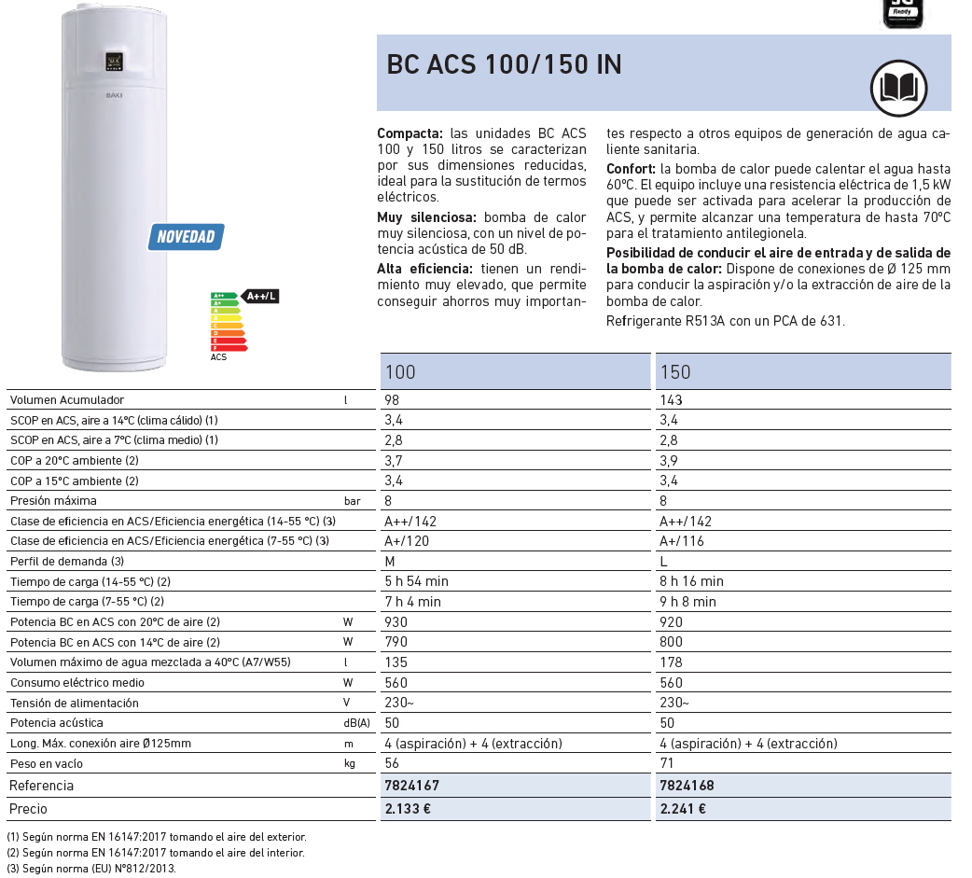
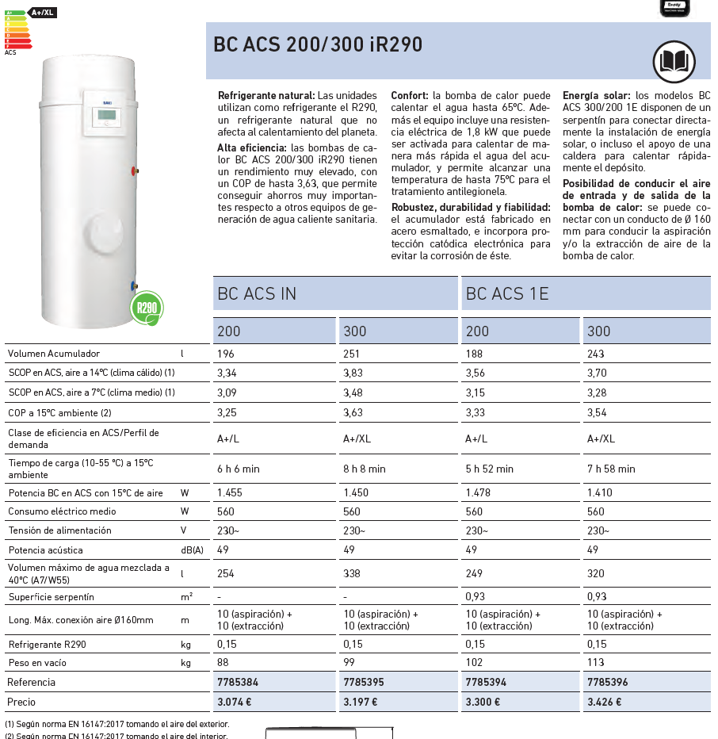
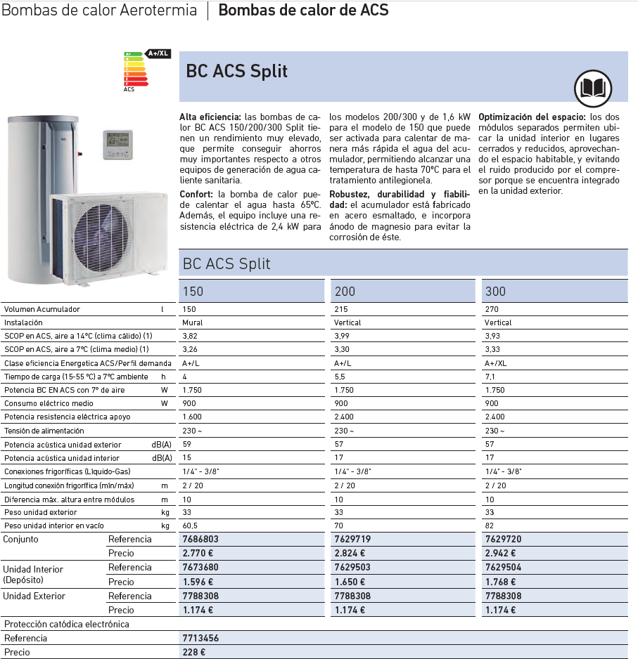
 | EINA PER L'ESTIMACIÓ DE RENDIMENTS DE GENERADORS DE CALOR |  |  |  | TAULES I INFORMACIÓ

 | BOMBA DE CALOR
NOTA: les bombes de calor compactes d'ACS (termos d'ACS de bomba de calor) proporcionen el SCOPdhw segons norma UNE 16147, està calculat per T impulsió 55ºC i T acumulació 50ºC, per tant no és un coeficient vàlid per producció a 60ºC (obligatori per equipaments terciaris per lanormativa de legionel·la)
ESTIMACIÓ RENDIMENT BOMBA DE CALOR AIRE-AIGUA ACS 60ºC
 |  |  |  |  | Exemples de Bomba de Calor Aire-Aigua |  |  |  |  |  |  |  |  |  |  |  | Taula de factor de correcció FC del cas 3 de l'Anex VII de la fitxa CAE TER 40
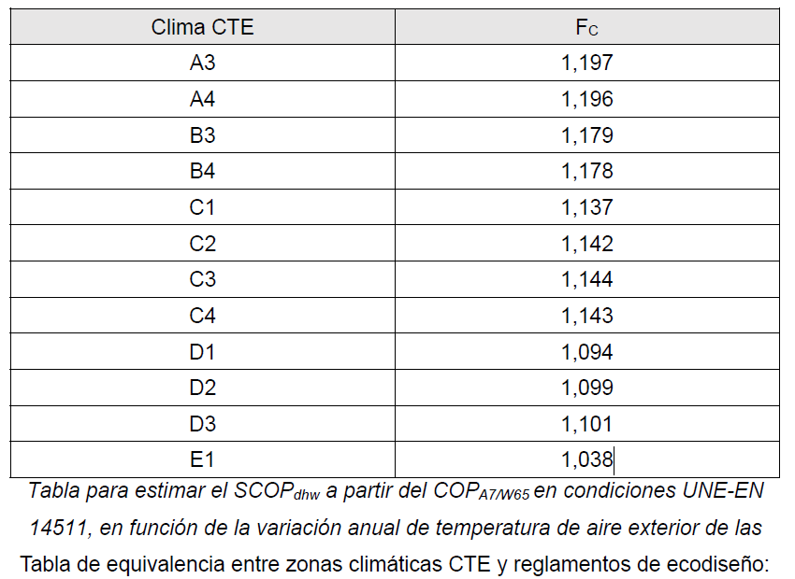
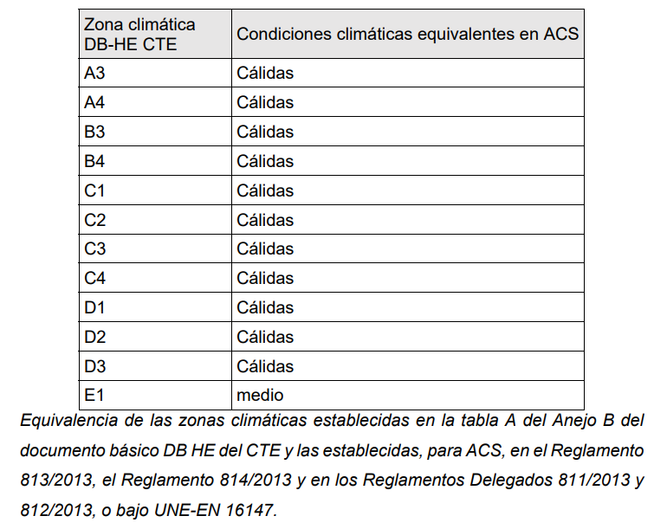
El següent procediment de càlcul s'ha extret del cas 3 de l'Anex VII de la fitxa CAE TER 40 de substitució de generadors tèrmics per bombes de calor elèctriques per a clima i ACS: |  |  |  |  | Bombes de calor aire-aigua |  |  |  |  |  |  |  |  |  |  |  | Clima CTE | Fc
 | Municipi | 0 |  |  |  |  |  |  | CALOR |  |  |  |  |  |  |  | A3 | 1.197
 | Clima CTE | #N/A |  |  |  |  |  |  | P | COP | SCOP | P | COP | SCOP | P | COP | A4 | 1.196
 | Clima test BC | #N/A |  |  |  |  |  |  | AV/+35/7 | AV/+35/7 | AV/+35 | AV/+55/7 | AV/+55/7 | AV/+55 | AV/+65/7 | AV/+65/7 | B3 | 1.179
 | COP A7/W65 |  |  |  | MODEL | MARCA |  |  | KW | KW |  | KW |  |  | KW |  | B4 | 1.178
 | COP A7/W55 | 3.30 | Si no es disposa del COP A7/W65 indicar COP A7/W55 |  | ecoAIR+ 3-18 PRO | ECOFOREST | A-W | monoblock | 18.0 | 5.10 | 4.46 | 15.9 | 3.35 | 3.53 |  |  | C1 | 1.137
 | Fc | 0.9 |  |  | Thermica CHA/F/ML/WP 204-P | CLINT - EUROFRED | A-W | monoblock | 70.3 | 4.43 | 3.56 | 63.1 | 2.99 | 2.90 | 57.3 |  | C2 | 1.142
 | SCOPdhw | 2.97 |  |  | ZIRAN PRO KWR-3120 | KEYTER | A-W | monoblock | 138.0 | 4.47 | 4.10 |  |  | 3.60 | 104.5 | 2.30 | C3 | 1.144
 |  |  |  |  | Aquaplus CHA/G/WP 604-P | CLINT - EUROFRED | A-W | monoblock | 152.0 | 2.64 | 3.46 |  |  |  |  |  | C4 | 1.143
 |  |  |  |  | BAEHEAT B30 390 | BAEHEAT B30 | A-W | monoblock | 339.0 |  |  | 339.0 |  |  | 322.5 | 3.07 | D1 | 1.094
 |  |  |  |  |  |  |  |  |  |  |  |  |  |  |  |  | D2 | 1.099
 | CALDERA COMBUSTIÓ |  |  |  |  |  |  |  |  |  |  |  |  |  |  |  | D3 | 1.101
ESTIMACIÓ RENDIMENT CALDERA COMBUSTIÓ ANTIGA |  |  |  |  |  |  |  |  |  |  |  |  |  |  |  |  | E1 | 1.038
Estimació 1:
Es pot calcular una estimació del rendiment en base el rendiment nominal i aplicant un factor d'envelliment proporcional amb l'edat: |  |  |  |  | Taula B.3 de l'Annex VIII de la fitxa CAE TER100:
 | Rendiment nominal | 85% |  |  | COMBUS | TIPUS CALDERA |  |  |  |  |  |  |  | RENDIMENT
 | Any de fabricació | 1998 |  |  | Gas | Gas. anterior a 1979. tiro equilibrado. de pie |  |  |  |  |  |  |  | 55%
 | Edat | -1998 | anys |  | Gas | Gas. de 1979 a 1997, tiro natural equilibrado. & pie |  |  |  |  |  |  |  | 65%
 | Coef Envelliment | 0.50% |  |  | Gas | Gas, anterior a 1998, tiro natural o equilibrado, mural |  |  |  |  |  |  |  | 65%
 | Envelliment | 0% |  |  | Gas | Gas, anterior a 1998, tiro forzado con ventilador. Capacidad térmica alta. |  |  |  |  |  |  |  | 68%
 | Rendiment corregit | 85% |  |  | Gas | Gas, anterior a 1998. tiro forzado con ventilador. Capacidad térmica baja. |  |  |  |  |  |  |  | 72%
 |  |  |  |  | Gas | Gas, anterior a 1998, condensación |  |  |  |  |  |  |  | 85%
Estimació 2: |  |  |  |  | Gas | Gas, de 1998 en adelante, sin condensación, con piloto permanente |  |  |  |  |  |  |  | 69%
A falta de dades del rendiment estacional d'una caldera de combustió, es pot prendre la següent estimació de la Taula B.3 de l'Annex VIII de la fitxa CAE TER100: |  |  |  |  | Gas | Gas. de 1998 en adelante, sin condensación, con encendido automático |  |  |  |  |  |  |  | 73%
 |  |  |  |  | Gas | Gas de 1998 en adelante, condensación con piloto permanente |  |  |  |  |  |  |  | 79%
 | Tipus caldera |  |  | Rendiment | Gas | Gas de 1998 en adelante, condensación, con encendido automático |  |  |  |  |  |  |  | 83%
 | Gasóleo. de 1998 en adelante, sin condensación |  |  | 79% | Gasoil C | Gasóleo. anterior a 1985 |  |  |  |  |  |  |  | 65%
 |  |  |  |  | Gasoil C | Gasóleo, de 1985 a 1997 |  |  |  |  |  |  |  | 70%
 |  |  |  |  | Gasoil C | Gasóleo. de 1998 en adelante, sin condensación |  |  |  |  |  |  |  | 79%
 |  |  |  |  | Gasoil C | Gasóleo. Condensación |  |  |  |  |  |  |  | 83%
 |  |  |  |  | Biomassa | Combustible sólido, alimentación manual, instalado en un espacio sin calefactar |  |  |  |  |  |  |  | 55%
 |  |  |  |  | Biomassa | Combustible sólido. alimentación manual, instalado en un espacio calefactado |  |  |  |  |  |  |  | 60%
 |  |  |  |  | Biomassa | Combustible sólido, alimentación automática. Instalado en un espacio sin calefactar |  |  |  |  |  |  |  | 60%
 |  |  |  |  | Biomassa | Combustible sólido, alimentación automática, instalado en un espacio calefactado. |  |  |  |  |  |  |  | 65%

eina_costos
 | EINA PER ESTIMAR ELS COSTOS DE LES MILLORES

COSTOS D'AÏLLAMENT
Copiar el metratge i espessors de la taula del cas a valorar.
 |  | AILLAT

diàmetre canonada |  | longitud EXTERIOR | espessor aïllament EXTERIOR | longitud INTERIOR | espessor aïllament INTERIOR | cost aïllament
mm | DN | m | mm | m | mm | €
15 | 1/2 |  |  |  |  | 0 €
22 | 3/4 |  |  |  |  | 0 €
28 | 1 |  |  |  |  | 0 €
35 | 1.25 |  |  |  |  | 0 €
42 | 1.5 |  |  |  |  | 0 €
48 | 2 |  |  |  |  | 0 €
54 | 2 |  |  |  |  | 0 €
64 | 2.5 |  |  |  |  | 0 €
80 | 3 |  |  |  |  | 0 €
100 | 4 |  |  |  |  | 0 €
TOTAL XARXA |  | 0 |  | 0
Cost PEM aproximat aïllaments indicats: |  |  |  |  |  | 0 €
Altres partides |  |  |  |  |  | 0 €
Despesa General | 13% |  |  |  |  | 0 €
Benefici industrial | 6% |  |  |  |  | 0 €
IVA | 21% |  |  |  |  | 0 €
TOTAL PEC+IVA |  |  |  |  |  | 0 €

COSTOS D'EQUIPS D'EFECTE JOULE
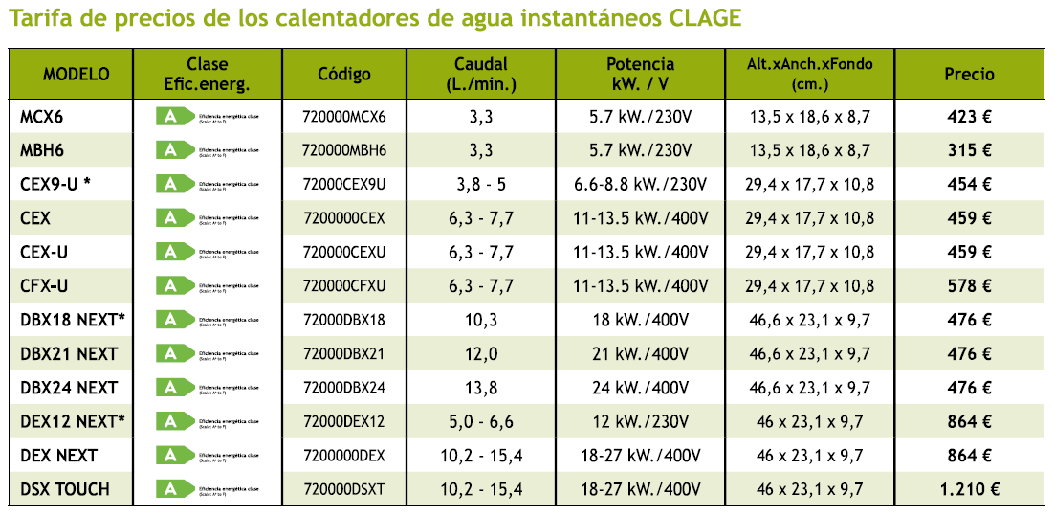
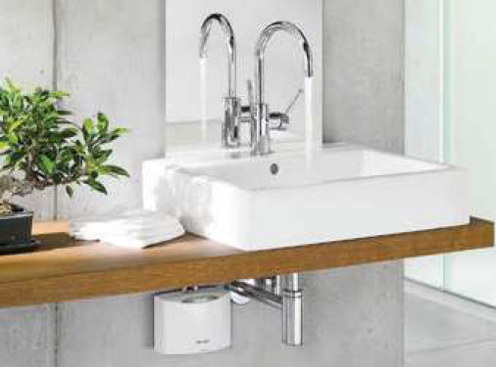
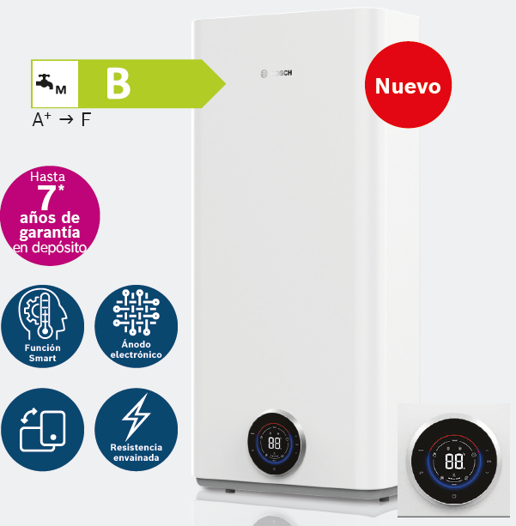
 | uts | cost | TOTAL | solució proposada
Escalfador rentamans | 0 | 575 € | 0 € | calentador instantani 5,7kW (Clage MBH6 o equivalent), inclou instal·lació i treballs lampisteria (connexió hidràulica, PIA II/25A i línia elèctrica 3x6mm2 40m)
Escalfador dutxa | 0 | 799 € | 0 € | calentador instantani 13,5 kW (Clage CEX o equivalent), inclou instal·lació i treballs lampisteria (connexió hidràulica, PIA IV/25A i línia elèctrica 5x6mm2 40m)
Termo classe B 50L | 0 | 620 € | 0 € | termo calentador 50L 2kW classe energètica B (Bosch Tronic 7501 T o equivalent), inclou instal·lació i treballs lampisteria (connexió hidràulica, PIA II/16A i línia elèctrica 3x2,5mm2 40m).
Termo classe B 80L | 0 | 670 € | 0 € | termo calentador 100L 2kW classe energètica B (Bosch Tronic 7501 T o equivalent), inclou instal·lació i treballs lampisteria (connexió hidràulica, PIA II/16A i línia elèctrica 3x2,5mm2 40m).
Termo classe B 100L | 0 | 720 € | 0 € | termo calentador 50L 2kW classe energètica B (Bosch Tronic 7501 T o equivalent), inclou instal·lació i treballs lampisteria (connexió hidràulica, PIA II/16A i línia elèctrica 3x2,5mm2 40m).
Termo classe B 120L | 0 | 770 € | 0 € | termo calentador 50L 2kW classe energètica B (Bosch Tronic 7501 T o equivalent), inclou instal·lació i treballs lampisteria (connexió hidràulica, PIA II/16A i línia elèctrica 3x2,5mm2 40m).
 |  | 0 € | 0 €
 |  | 0 € | 0 €
PEM TOTAL |  |  | 0 €
Despesa General | 13% |  | 0 €
Benefici industrial | 6% |  | 0 €
IVA | 21% |  | 0 €
TOTAL PEC+IVA |  |  | 0 €

COSTOS D'INTERACUMULADORS D'ACS

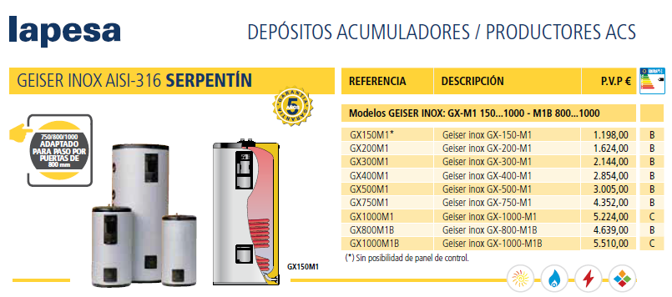
Exemple interacumulador TARIFA 2022:
 | uts | cost | TOTAL | solució proposada
Interacumulador 150L | 0 | 1,198 € | 0 € | interacumulador d'acer inox classe B (Lapesa GX-XXX-M1 o equivalent), inclou montatge i connexió
Interacumulador 200L | 0 | 1,624 € | 0 € | interacumulador d'acer inox classe B (Lapesa GX-XXX-M1 o equivalent), inclou montatge i connexió
Interacumulador 300L | 0 | 2,144 € | 0 € | interacumulador d'acer inox classe B (Lapesa GX-XXX-M1 o equivalent), inclou montatge i connexió
Interacumulador 400L | 0 | 2,854 € | 0 € | interacumulador d'acer inox classe B (Lapesa GX-XXX-M1 o equivalent), inclou montatge i connexió
Interacumulador 500L | 0 | 3,005 € | 0 € | interacumulador d'acer inox classe B (Lapesa GX-XXX-M1 o equivalent), inclou montatge i connexió
Interacumulador 750L | 0 | 4,352 € | 0 € | interacumulador d'acer inox classe B (Lapesa GX-XXX-M1 o equivalent), inclou montatge i connexió
Interacumulador 1.000L | 0 | 5,224 € | 0 € | interacumulador d'acer inox classe C (Lapesa GX-XXX-M1 o equivalent), inclou montatge i connexió
 | 0 | 0 € | 0 €
PEM TOTAL |  |  | 0 €
Despesa General | 13% |  | 0 €
Benefici industrial | 6% |  | 0 €
IVA | 21% |  | 0 €
TOTAL PEC+IVA |  |  | 0 €

